😊
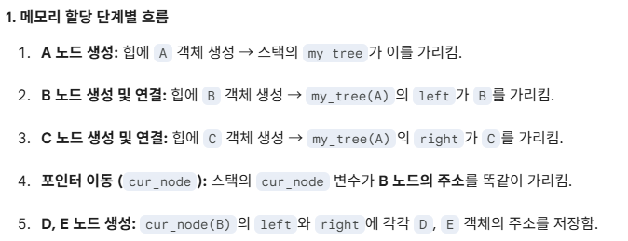
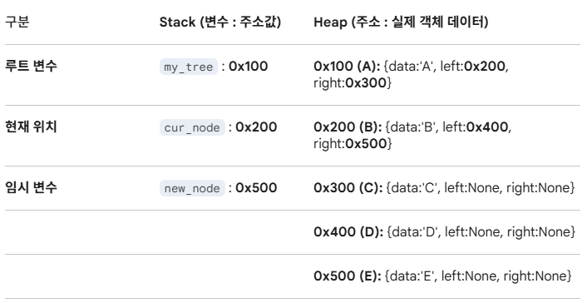
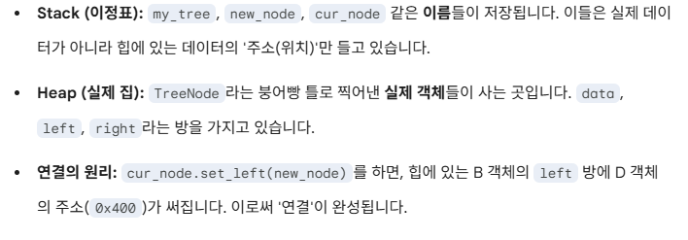
구분 | Stack (변수 : 주소값) | Heap (주소 : 실제 객체 데이터)
루트 변수 | my_tree : 0x100 | 0x100 (A): {data:'A', left:0x200, right:0x300}
현재 위치 | cur_node : 0x200 | 0x200 (B): {data:'B', left:0x400, right:0x500}
임시 변수 | new_node : 0x500 | 0x300 (C): {data:'C', left:None, right:None}
 |  | 0x400 (D): {data:'D', left:None, right:None}
 |  | 0x500 (E): {data:'E', left:None, right:None}

